圖表索引
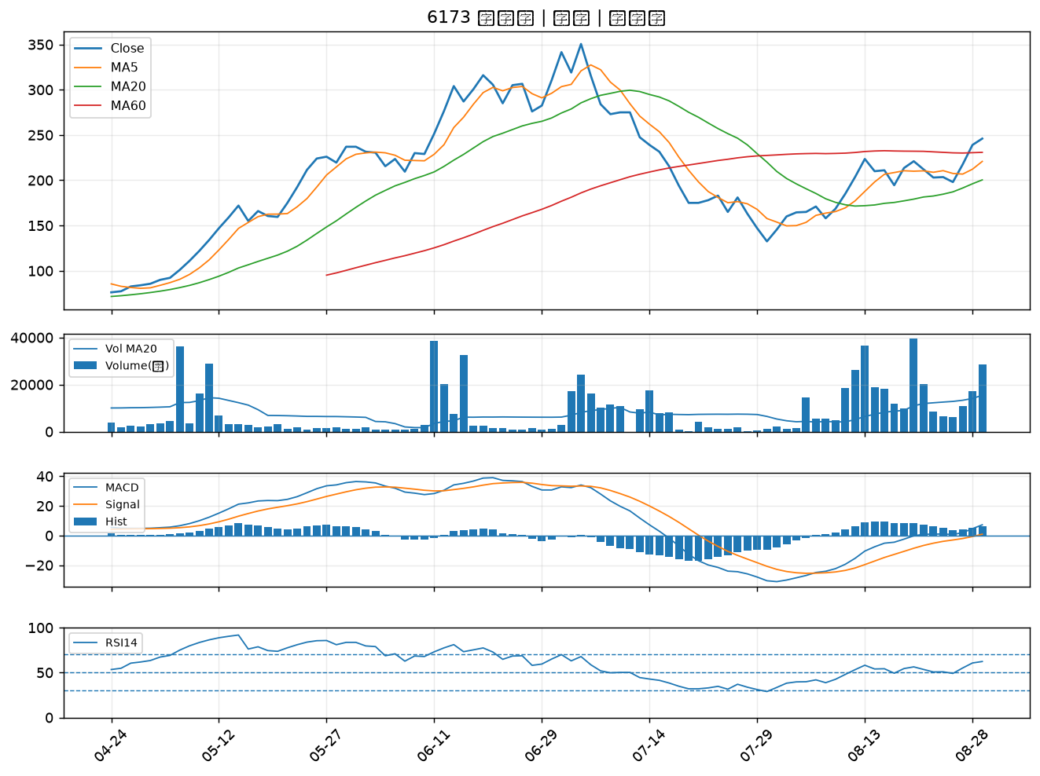
股票代號 | 股票名稱 | 市場 | 買進觀察分級 | 主力突破分數 | 圖表路徑
2890 | 永豐金 | 上市 | A級 | 6 | output/charts/20260831/2890_永豐金.png
3605 | 宏致 | 上市 | A級 | 6 | output/charts/20260831/3605_宏致.png
2887 | 台新新光金 | 上市 | A級 | 6 | output/charts/20260831/2887_台新新光金.png
2883 | 凱基金 | 上市 | A級 | 6 | output/charts/20260831/2883_凱基金.png
2884 | 玉山金 | 上市 | A級 | 6 | output/charts/20260831/2884_玉山金.png
2882 | 國泰金 | 上市 | A級 | 6 | output/charts/20260831/2882_國泰金.png
6179 | 亞通 | 上櫃 | A級 | 6 | output/charts/20260831/6179_亞通.png
3324 | 雙鴻 | 上櫃 | A級 | 6 | output/charts/20260831/3324_雙鴻.png
1326 | 台化 | 上市 | A級 | 5 | output/charts/20260831/1326_台化.png
2455 | 全新 | 上市 | A級 | 5 | output/charts/20260831/2455_全新.png
3450 | 聯鈞 | 上市 | A級 | 5 | output/charts/20260831/3450_聯鈞.png
1303 | 南亞 | 上市 | A級 | 4 | output/charts/20260831/1303_南亞.png
1301 | 台塑 | 上市 | A級 | 4 | output/charts/20260831/1301_台塑.png
1717 | 長興 | 上市 | A級 | 4 | output/charts/20260831/1717_長興.png
3006 | 晶豪科 | 上市 | A級 | 4 | output/charts/20260831/3006_晶豪科.png
5443 | 均豪 | 上櫃 | A級 | 4 | output/charts/20260831/5443_均豪.png
1440 | 南紡 | 上市 | A級 | 4 | output/charts/20260831/1440_南紡.png
3024 | 憶聲 | 上市 | A級 | 4 | output/charts/20260831/3024_憶聲.png
5880 | 合庫金 | 上市 | A級 | 4 | output/charts/20260831/5880_合庫金.png
2344 | 華邦電 | 上市 | A級 | 3 | output/charts/20260831/2344_華邦電.png
3363 | 上詮 | 上櫃 | A級 | 3 | output/charts/20260831/3363_上詮.png
2357 | 華碩 | 上市 | A級 | 3 | output/charts/20260831/2357_華碩.png
9941 | 裕融 | 上市 | A級 | 3 | output/charts/20260831/9941_裕融.png
6913 | 鴻呈 | 上櫃 | B級 | 6 | output/charts/20260831/6913_鴻呈.png
2421 | 建準 | 上市 | B級 | 5 | output/charts/20260831/2421_建準.png
5871 | 中租-KY | 上市 | B級 | 5 | output/charts/20260831/5871_中租-KY.png
4716 | 大立 | 上櫃 | B級 | 5 | output/charts/20260831/4716_大立.png
5426 | 振發 | 上櫃 | B級 | 5 | output/charts/20260831/5426_振發.png
2033 | 佳大 | 上市 | B級 | 5 | output/charts/20260831/2033_佳大.png
6173 | 信昌電 | 上櫃 | B級 | 4 | output/charts/20260831/6173_信昌電.png

2890 永豐金｜A級
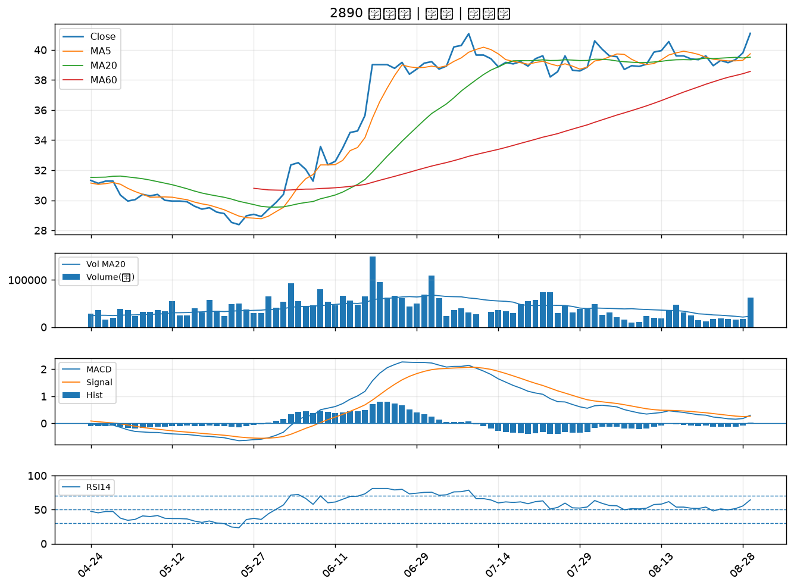

3605 宏致｜A級
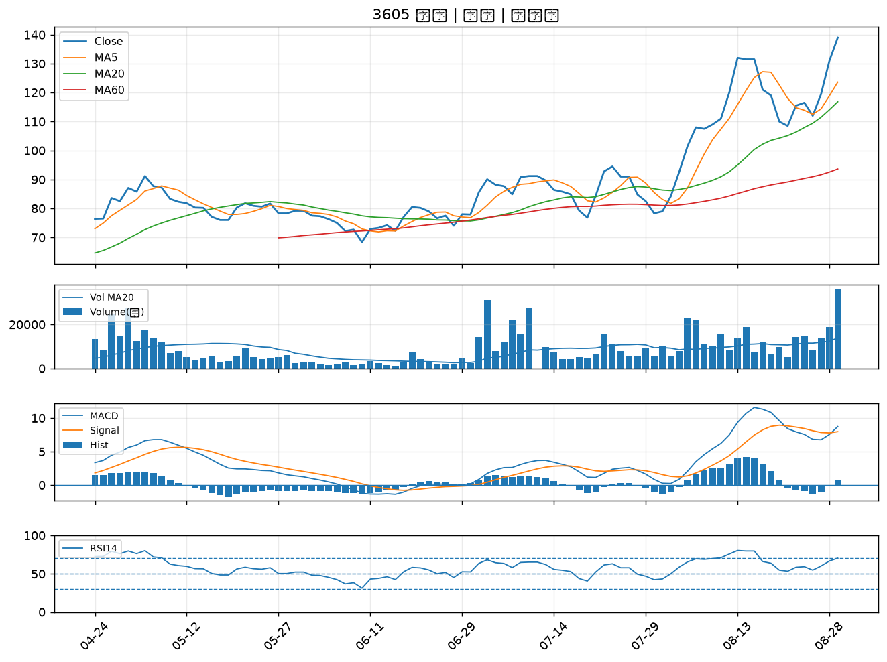

2887 台新新光金｜A級
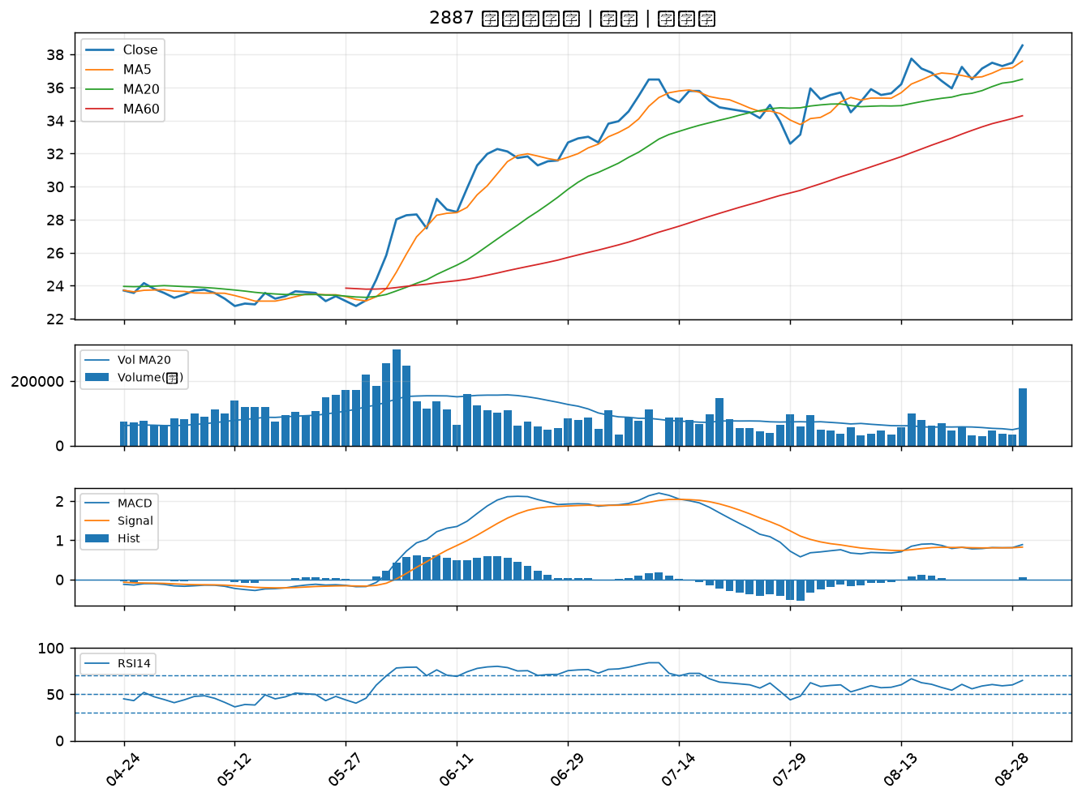

2883 凱基金｜A級
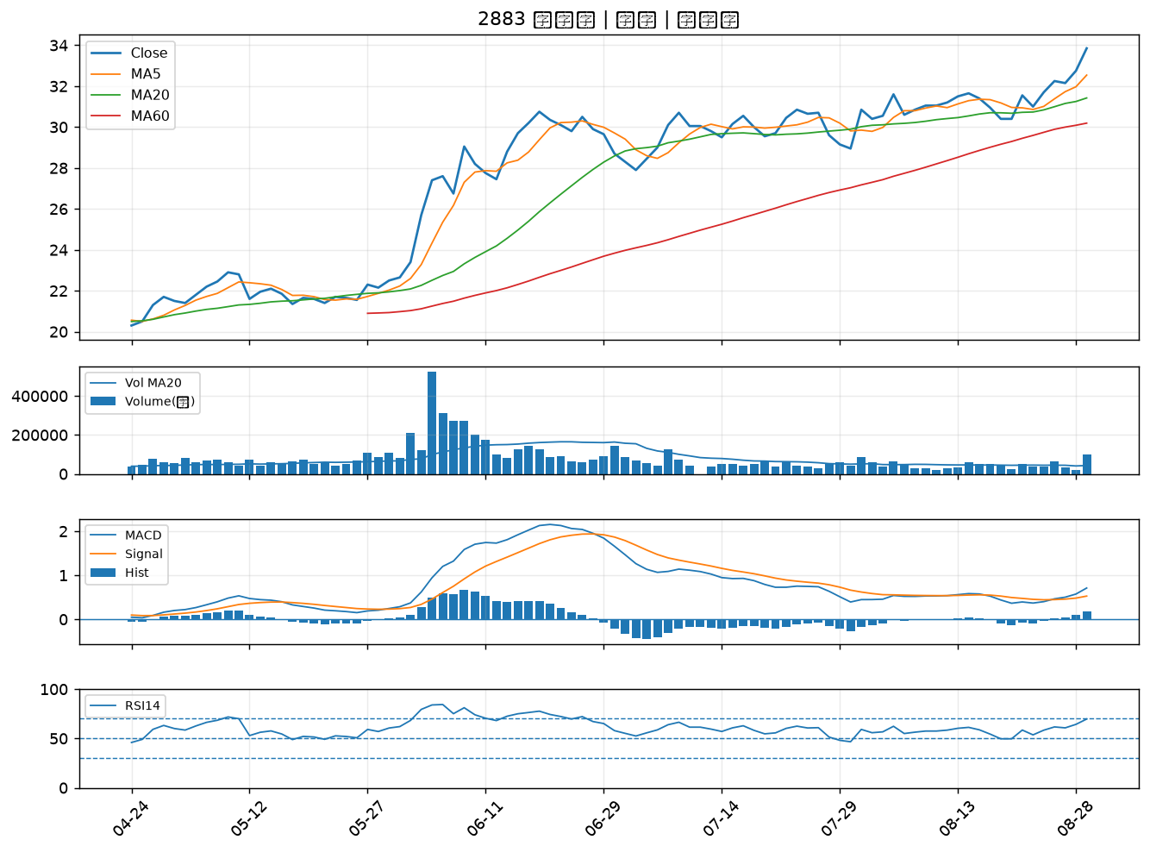

2884 玉山金｜A級
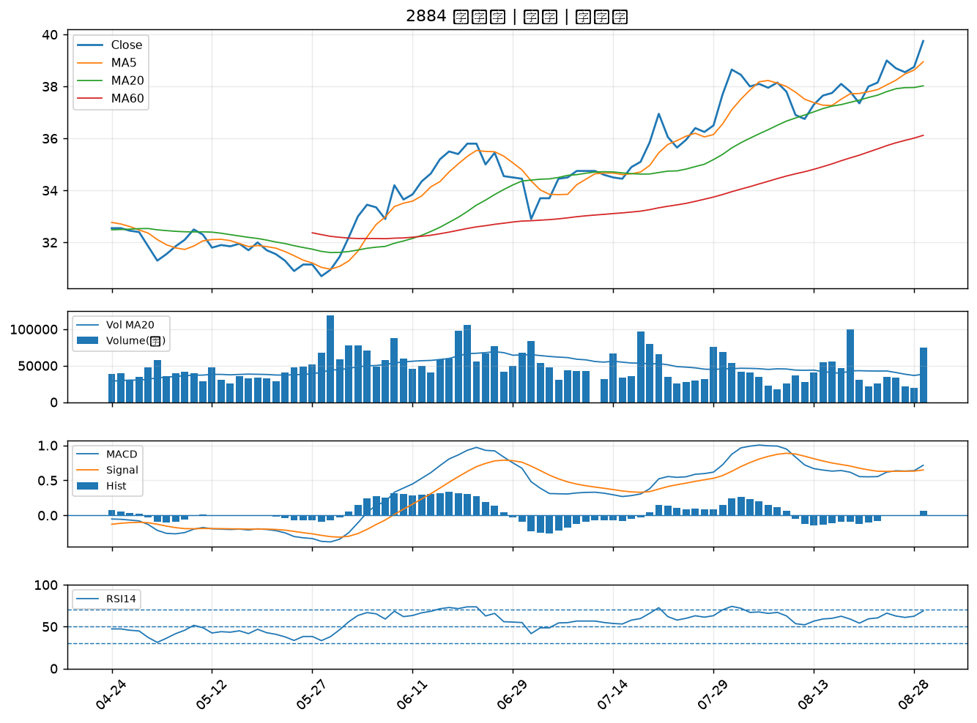

2882 國泰金｜A級
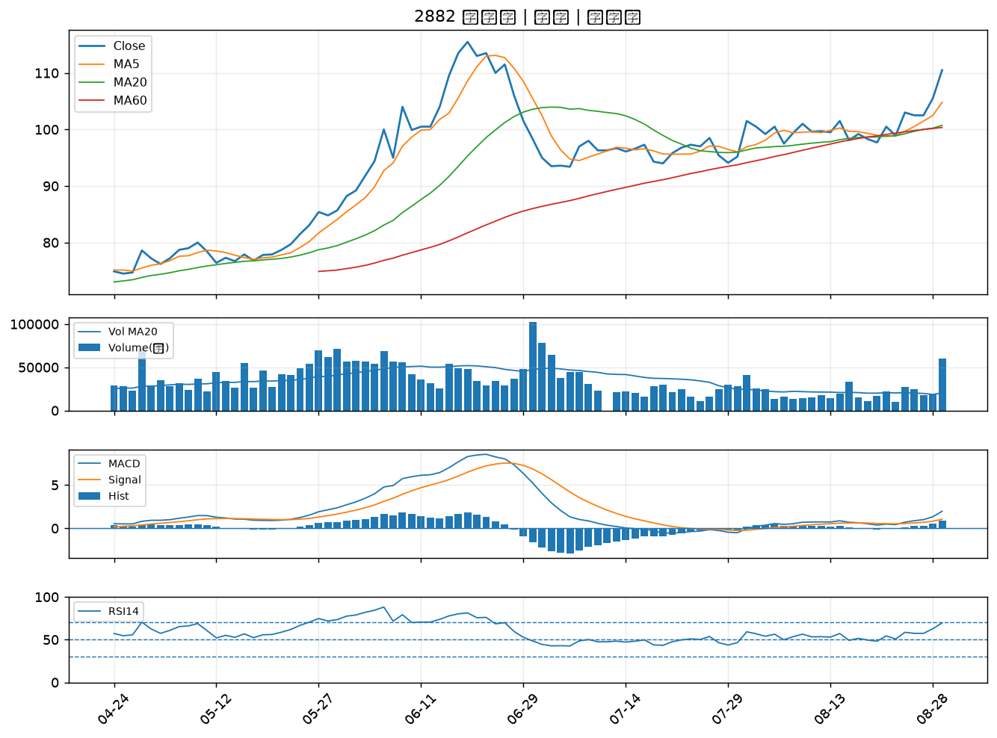

6179 亞通｜A級
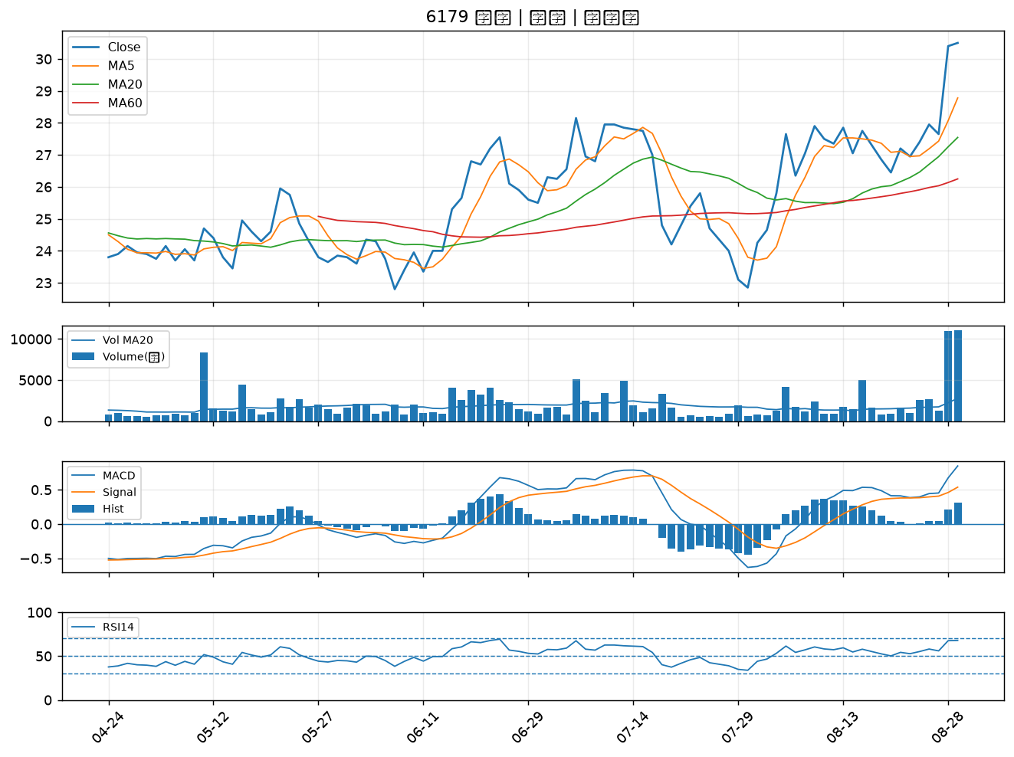

3324 雙鴻｜A級
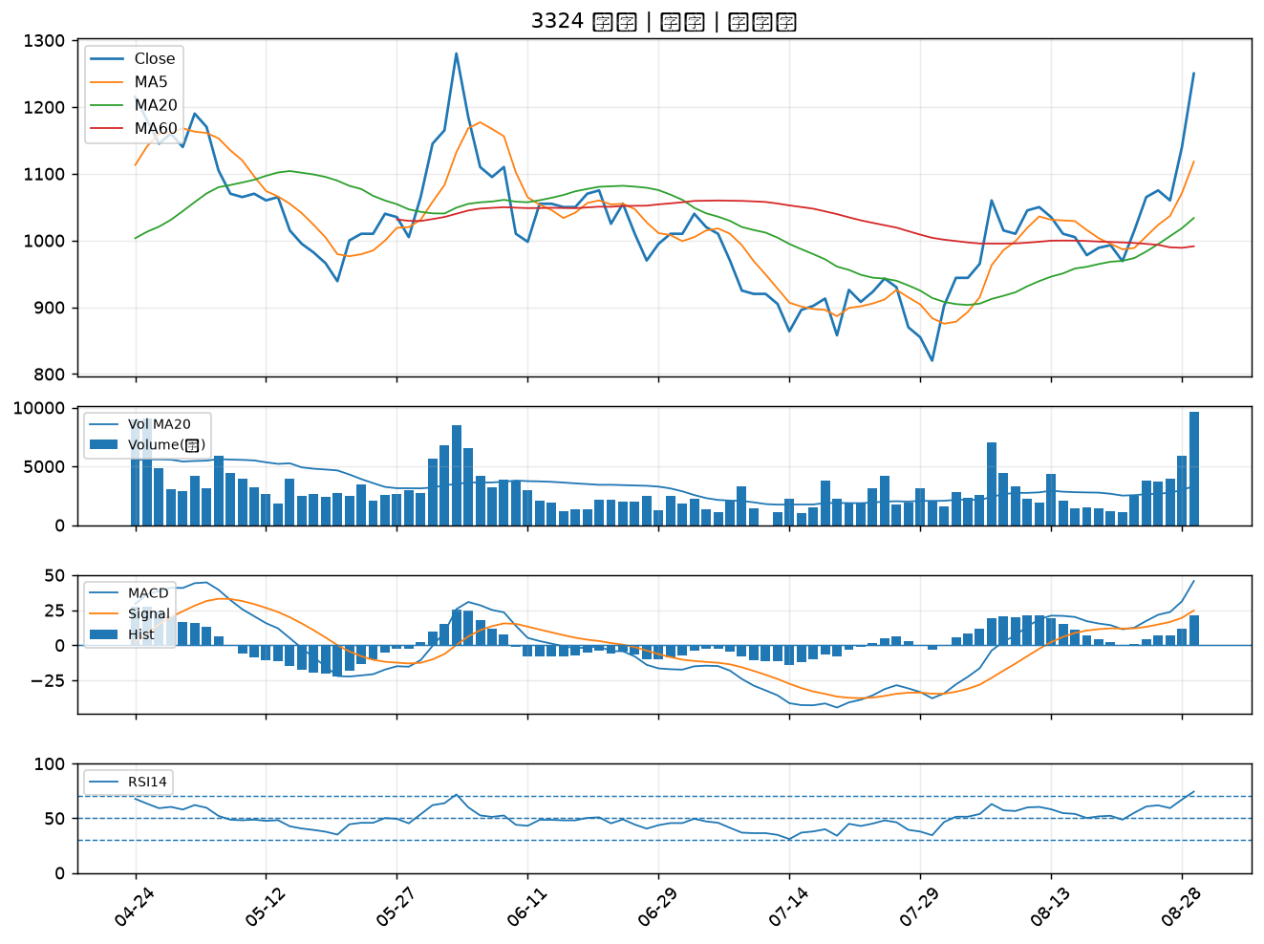

1326 台化｜A級
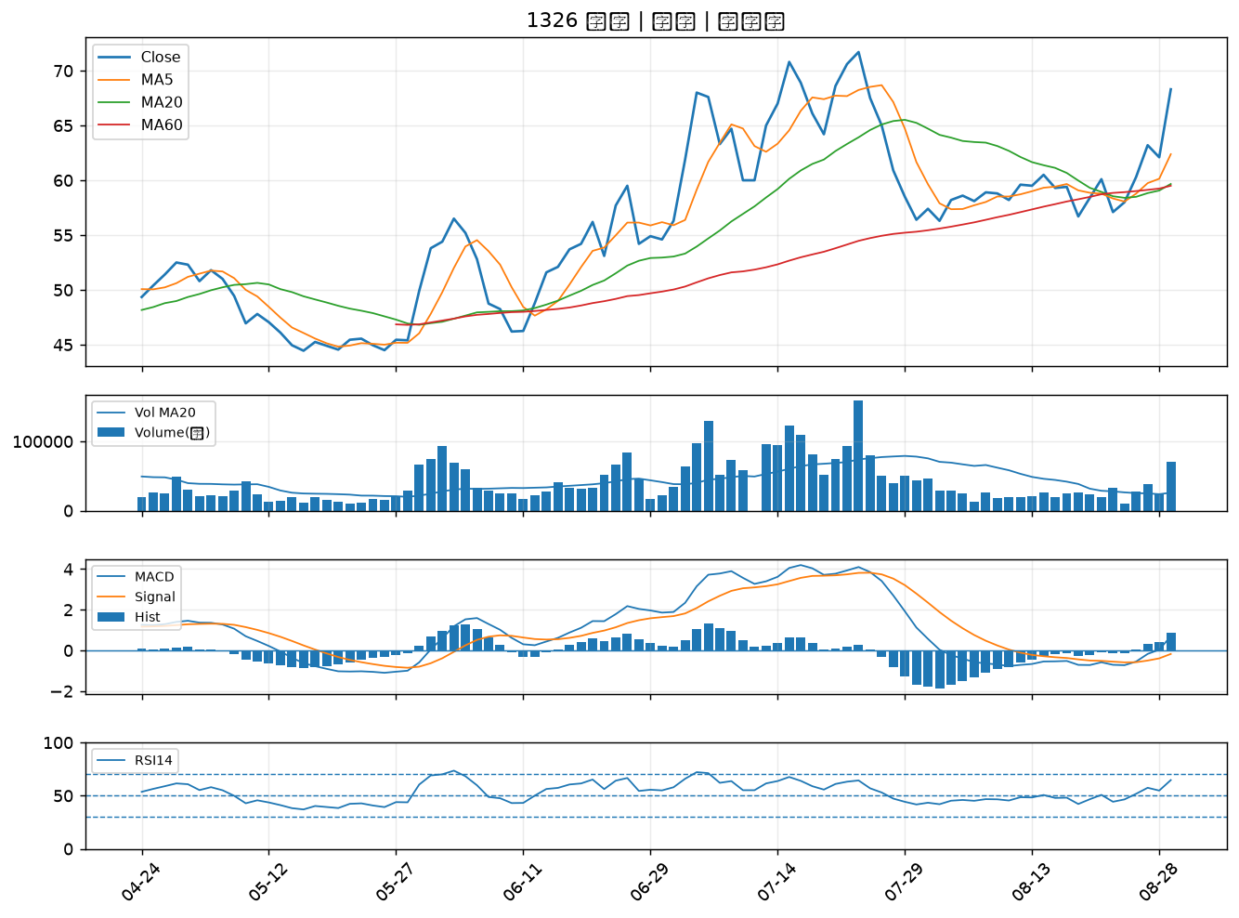

2455 全新｜A級
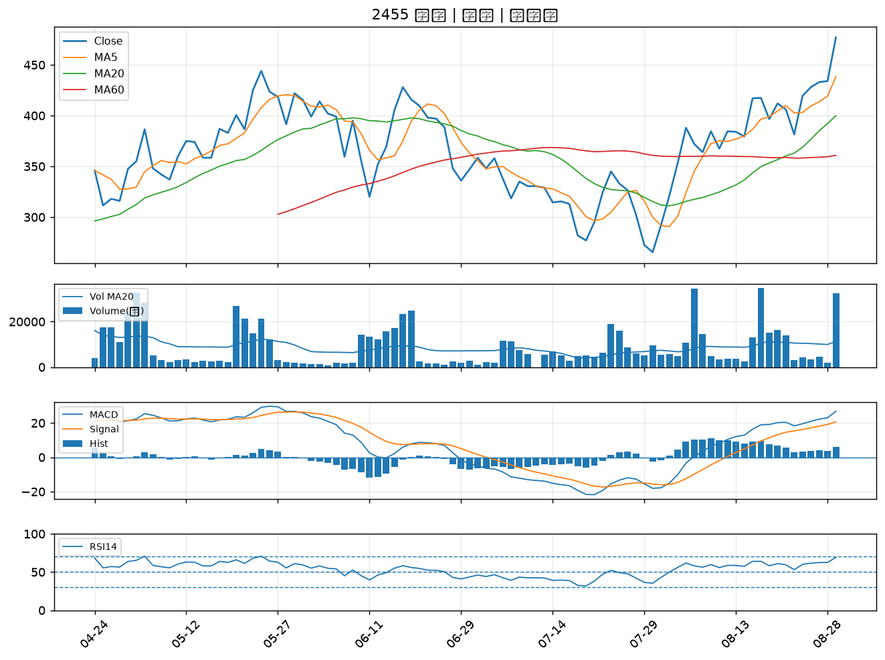

3450 聯鈞｜A級
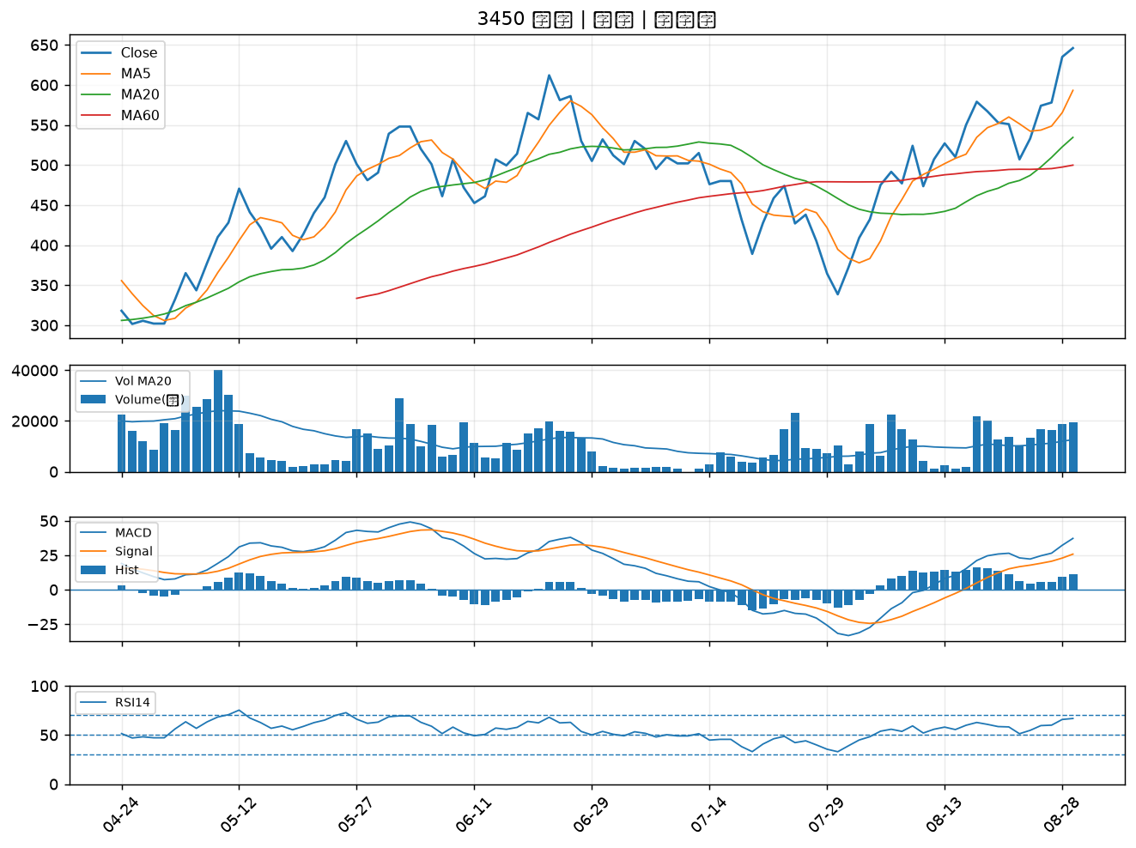

1303 南亞｜A級
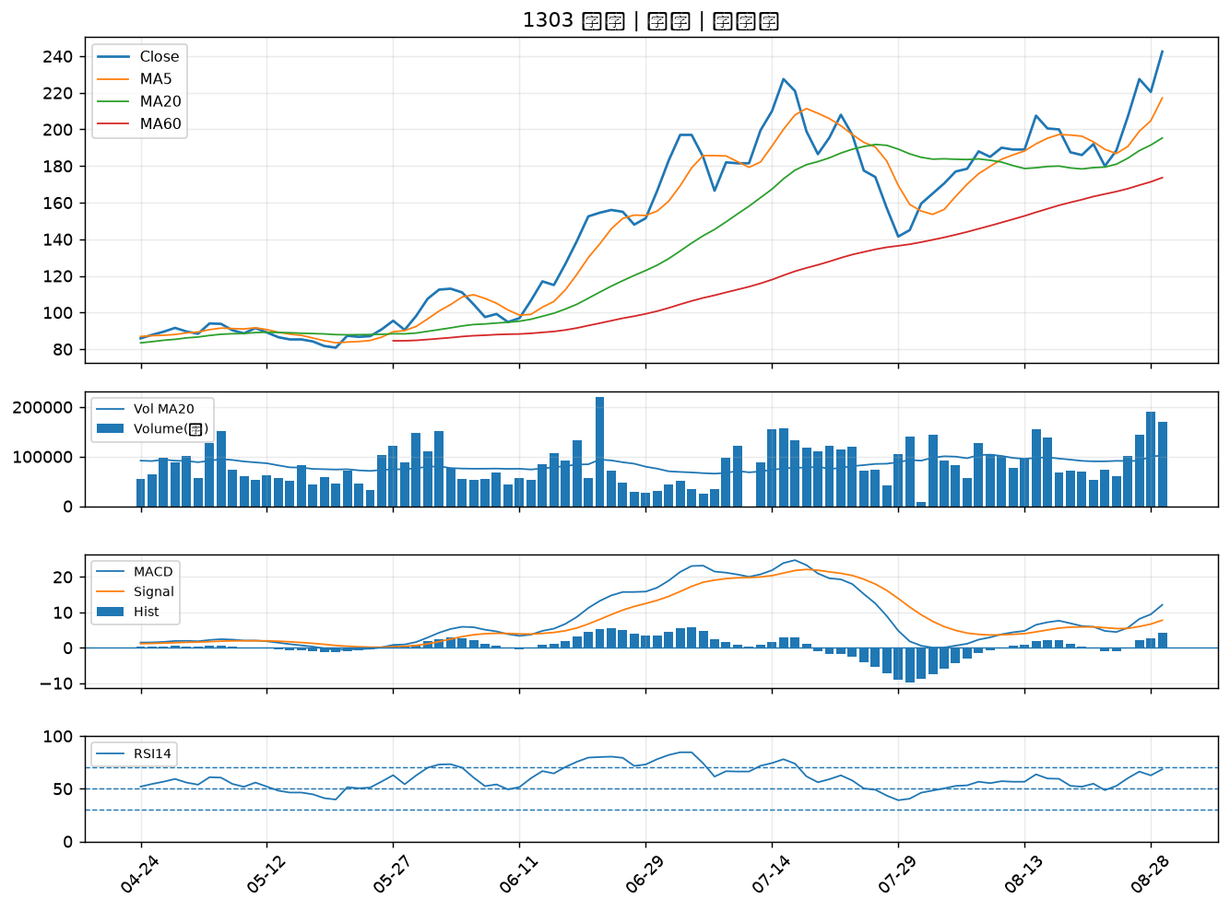

1301 台塑｜A級
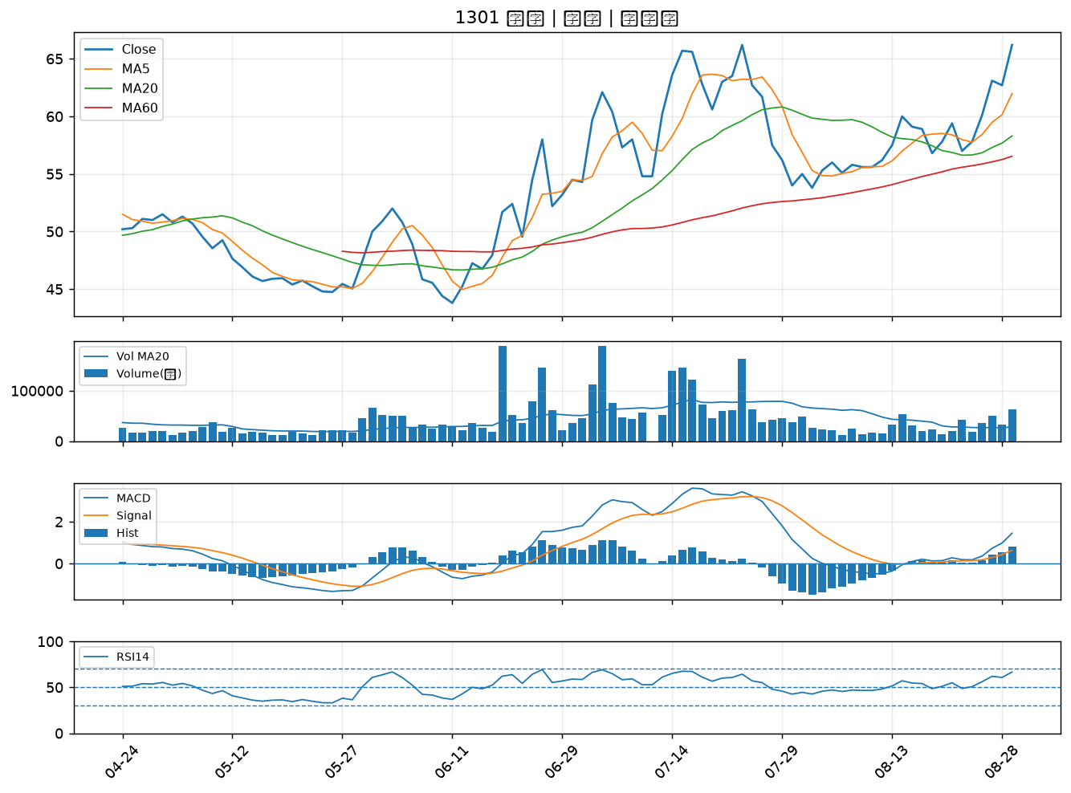

1717 長興｜A級
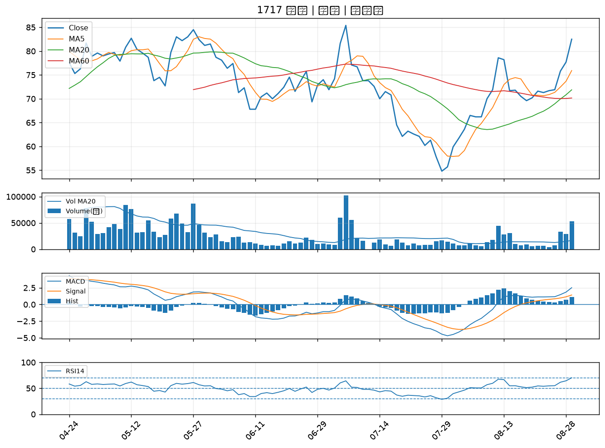

3006 晶豪科｜A級
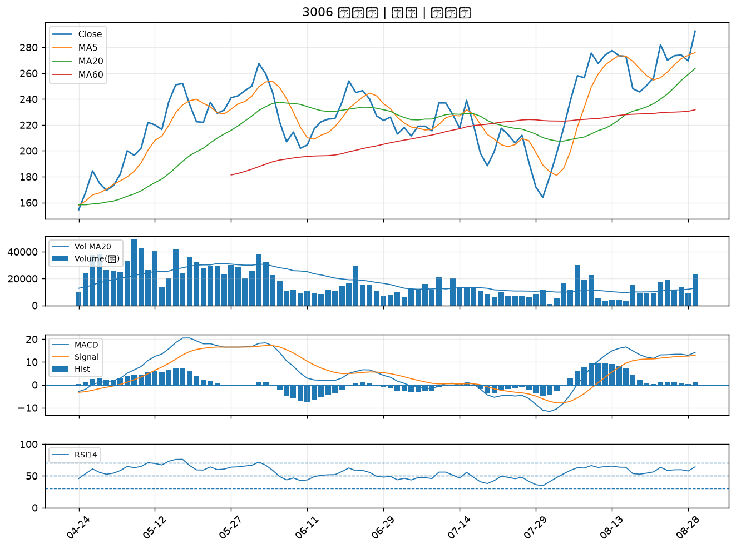

5443 均豪｜A級
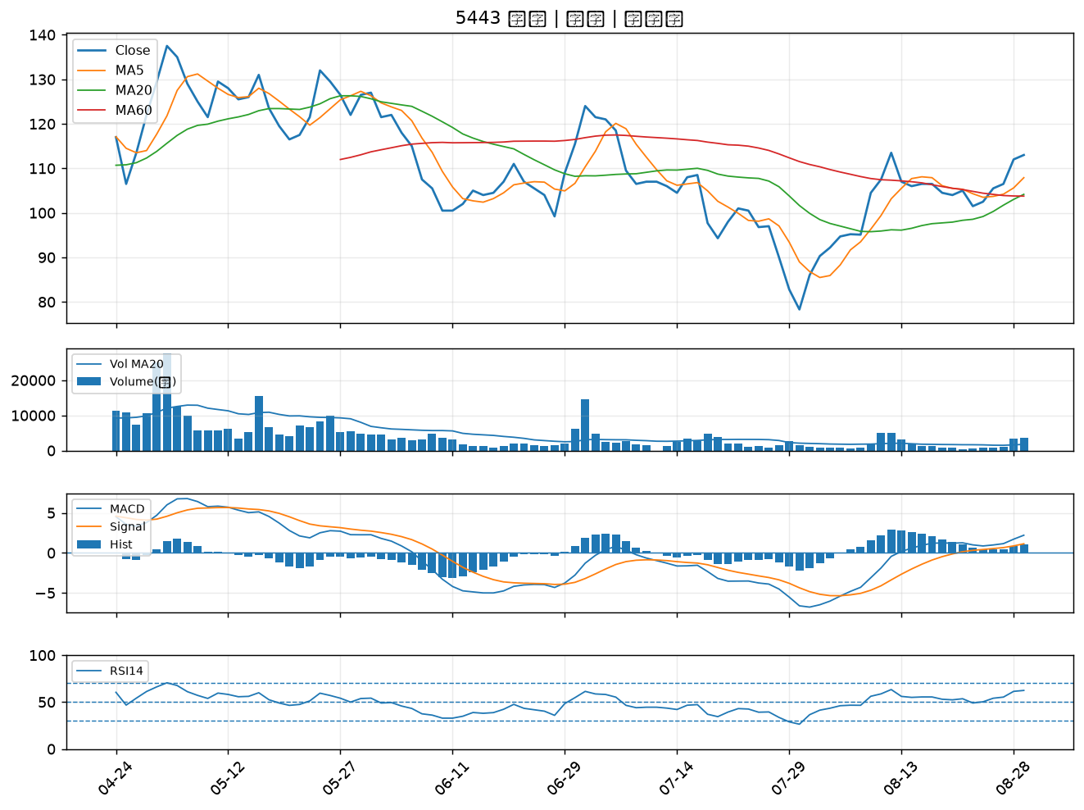

1440 南紡｜A級
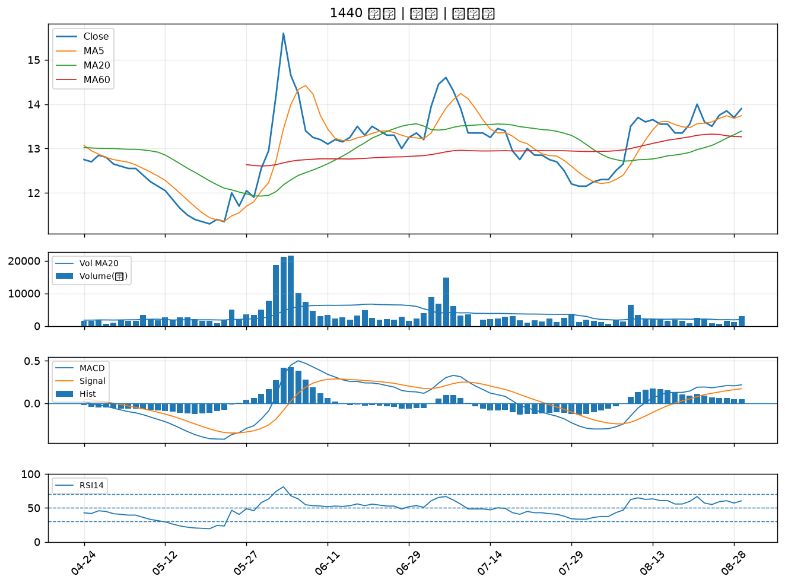

3024 憶聲｜A級
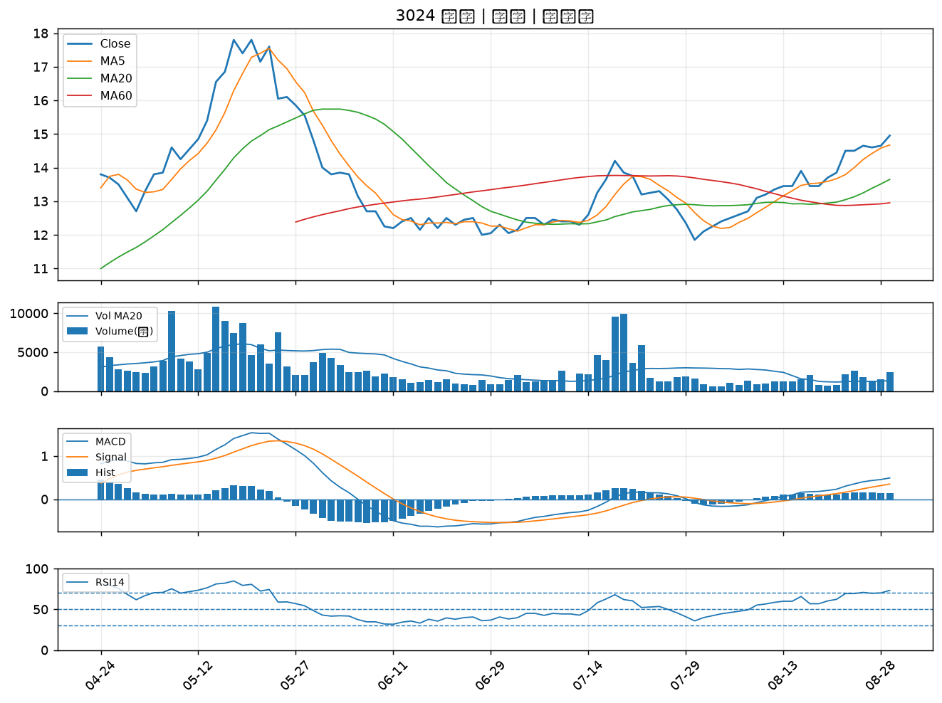

5880 合庫金｜A級
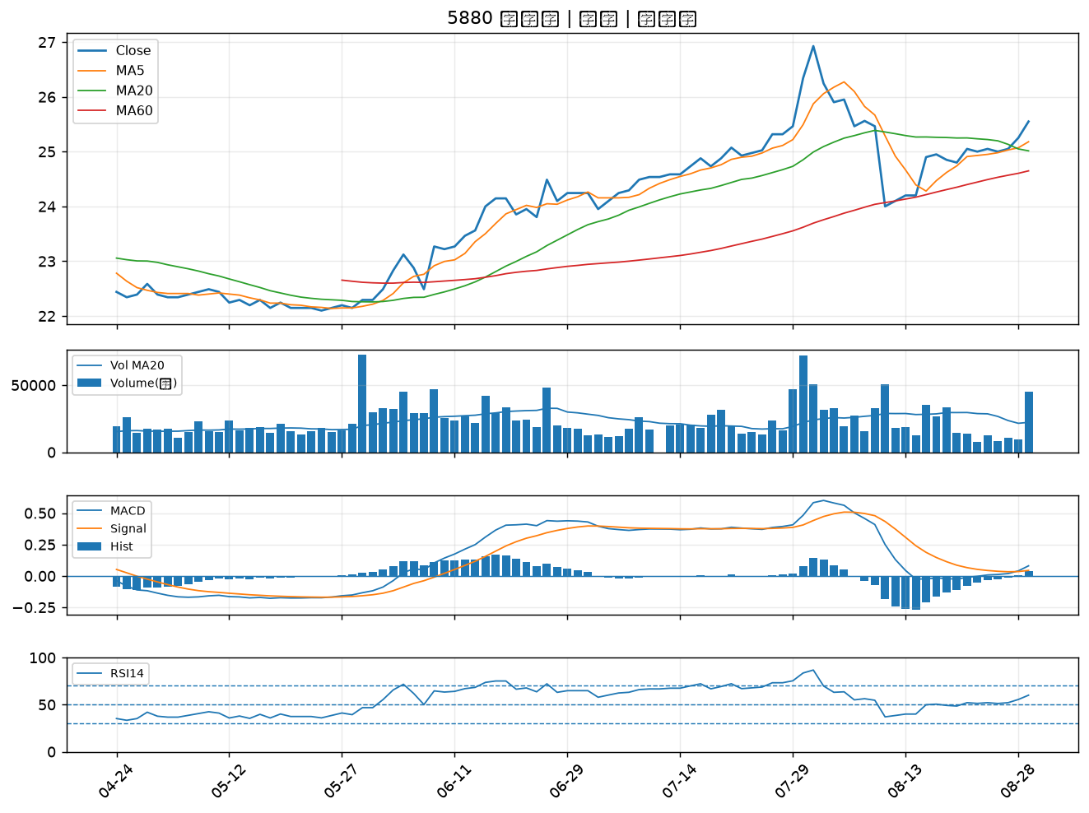

2344 華邦電｜A級
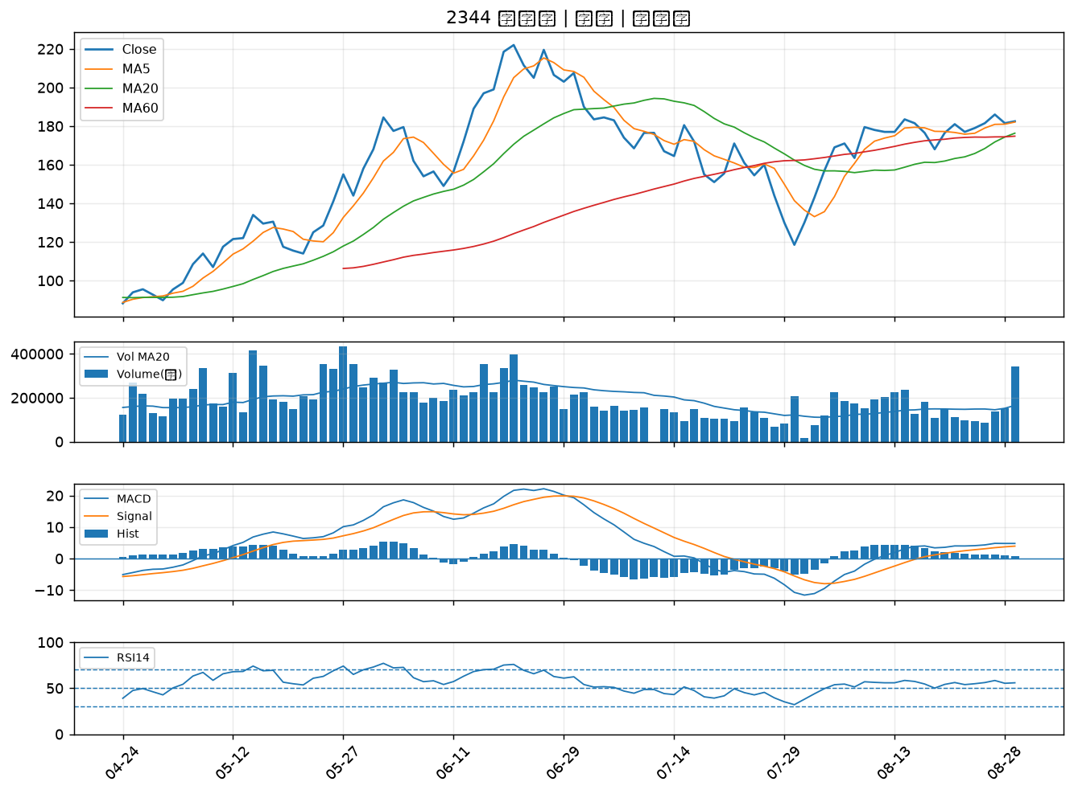

3363 上詮｜A級
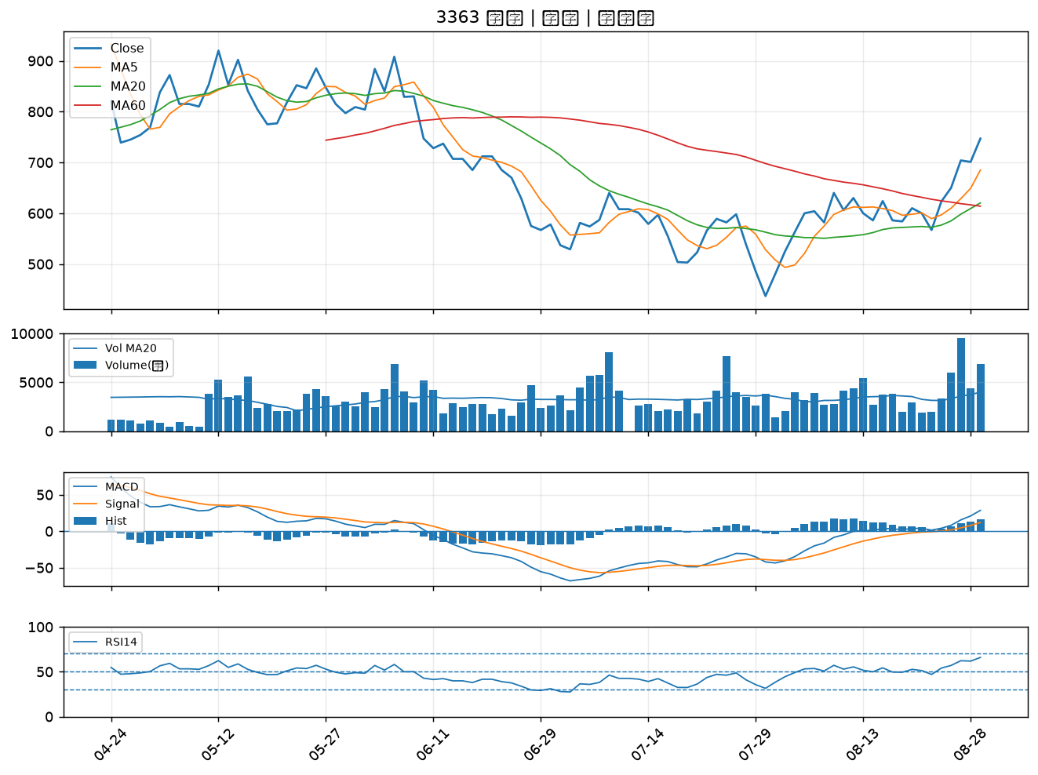

2357 華碩｜A級
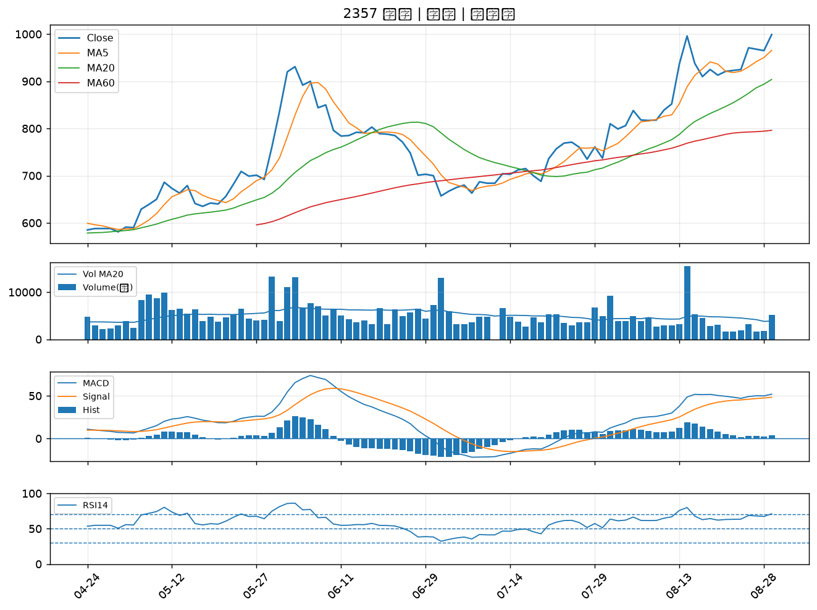

9941 裕融｜A級
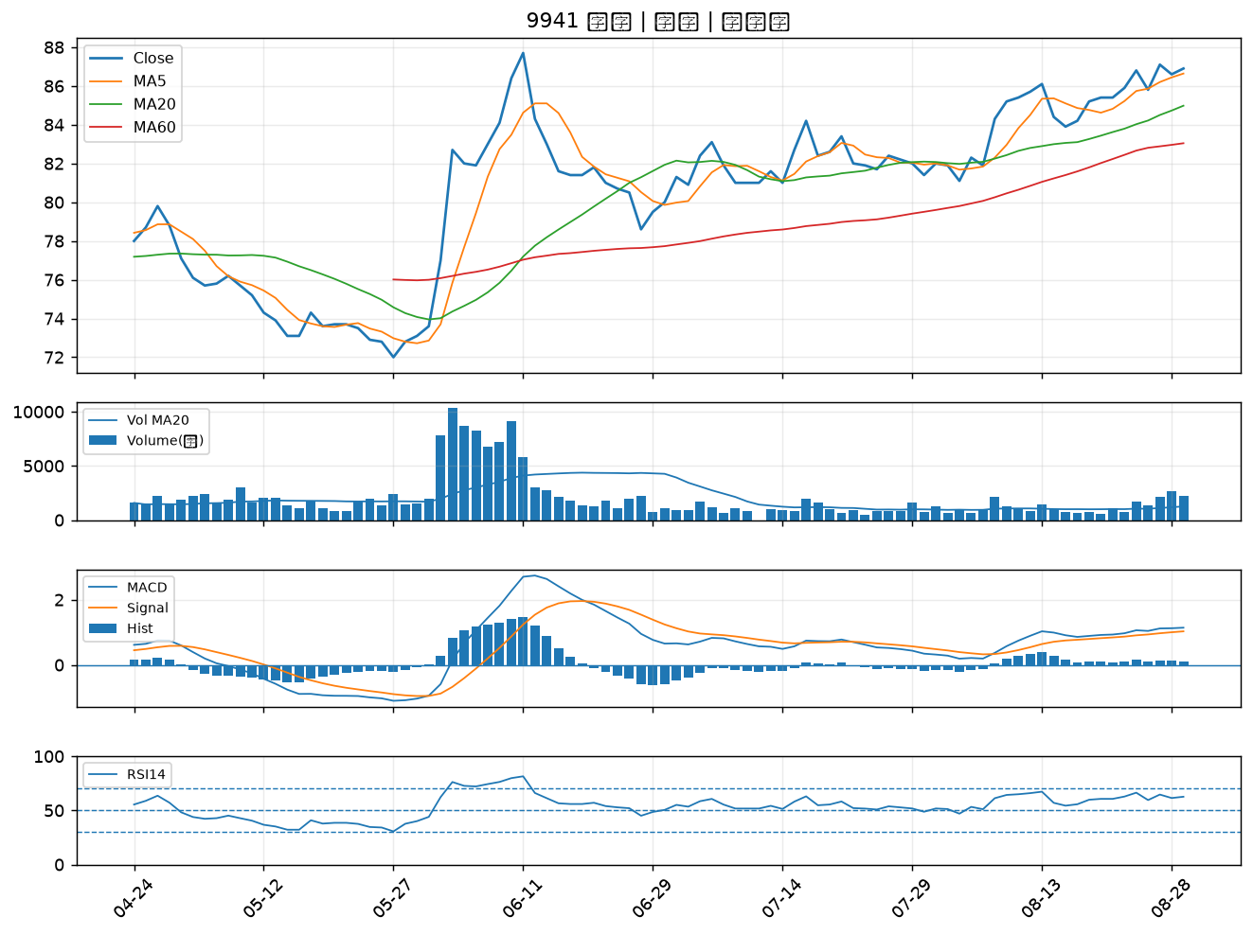

6913 鴻呈｜B級
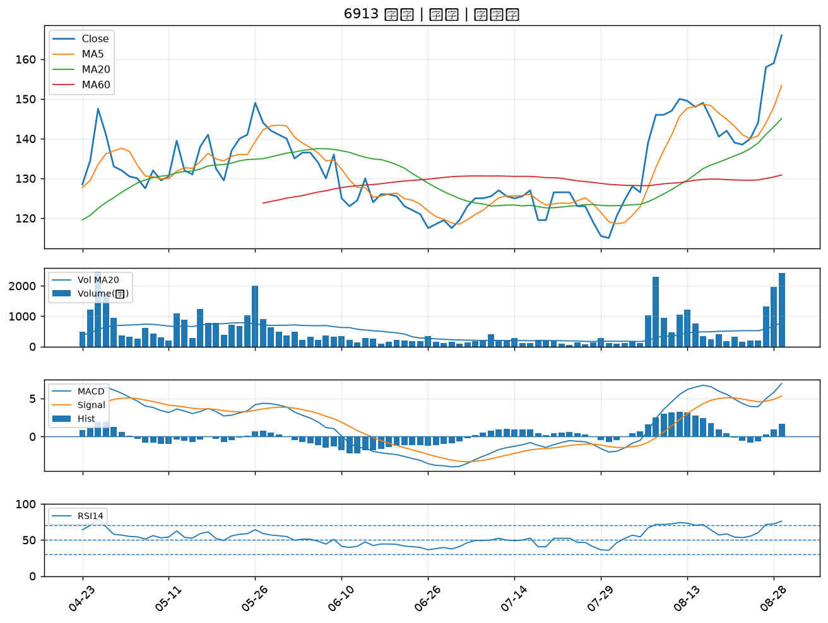

2421 建準｜B級
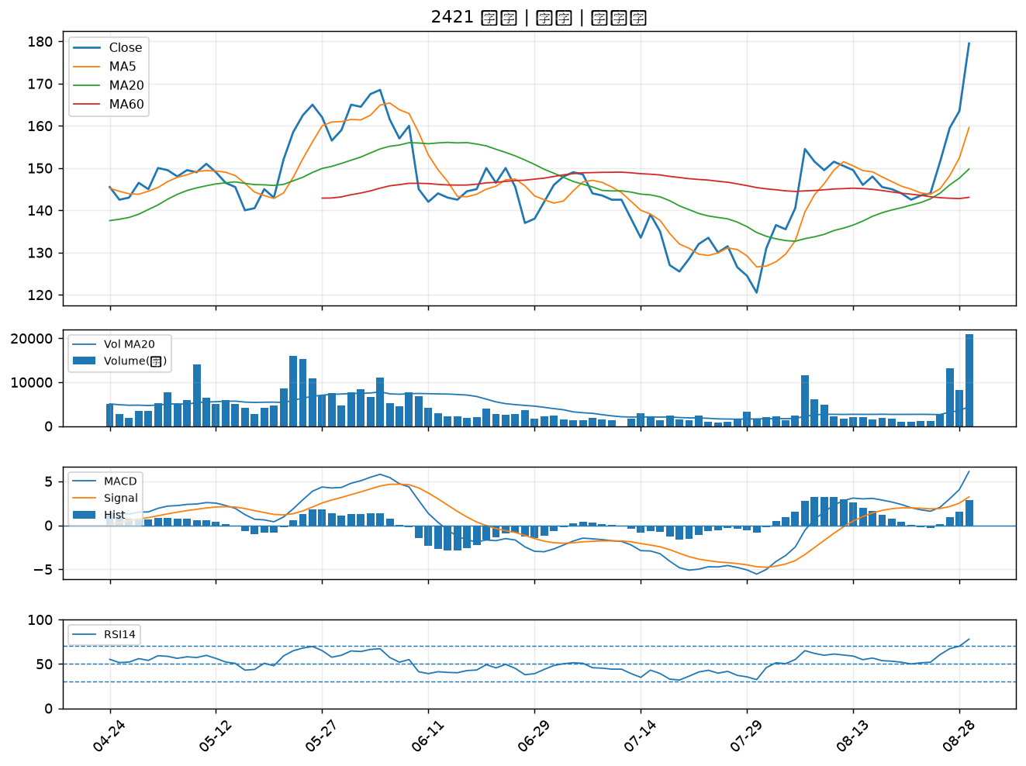

5871 中租-KY｜B級
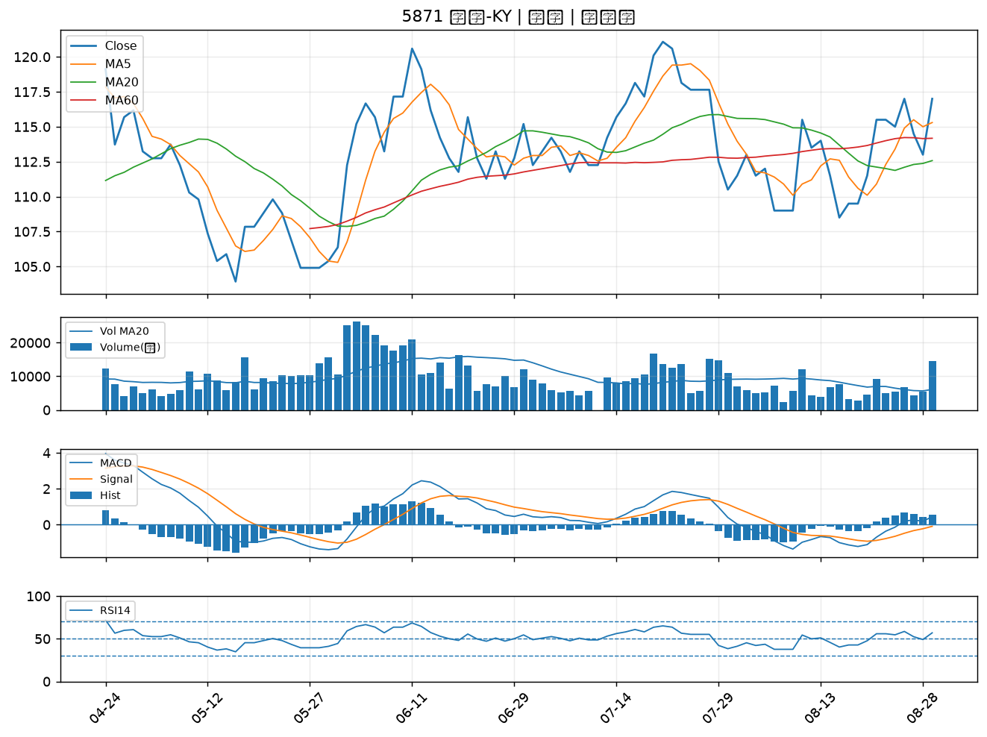

4716 大立｜B級
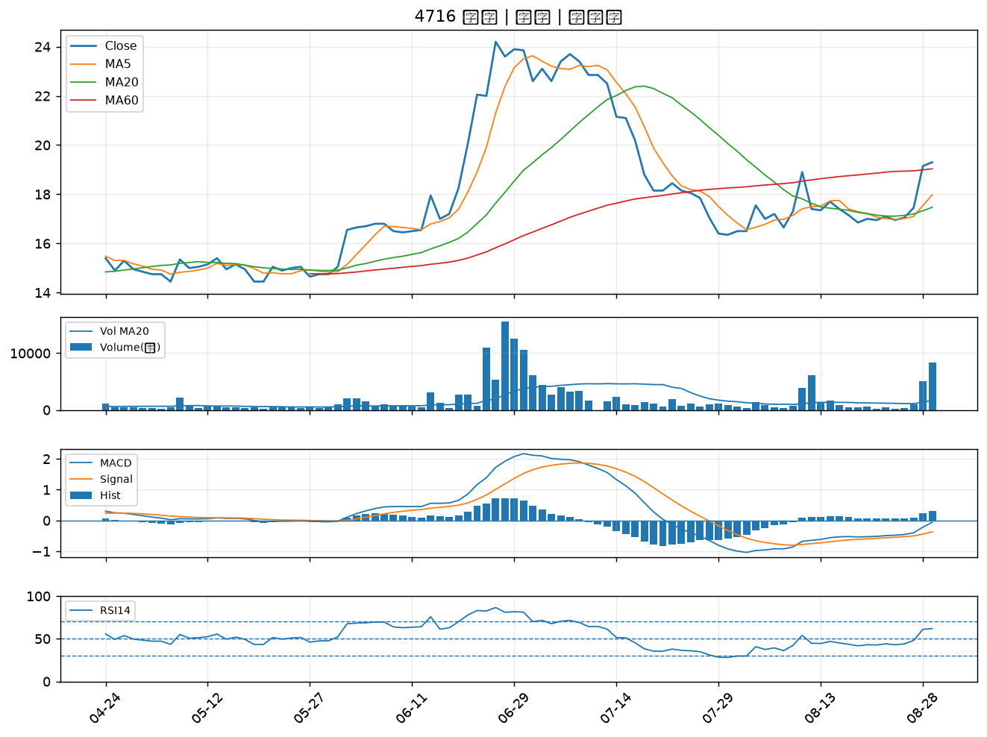

5426 振發｜B級
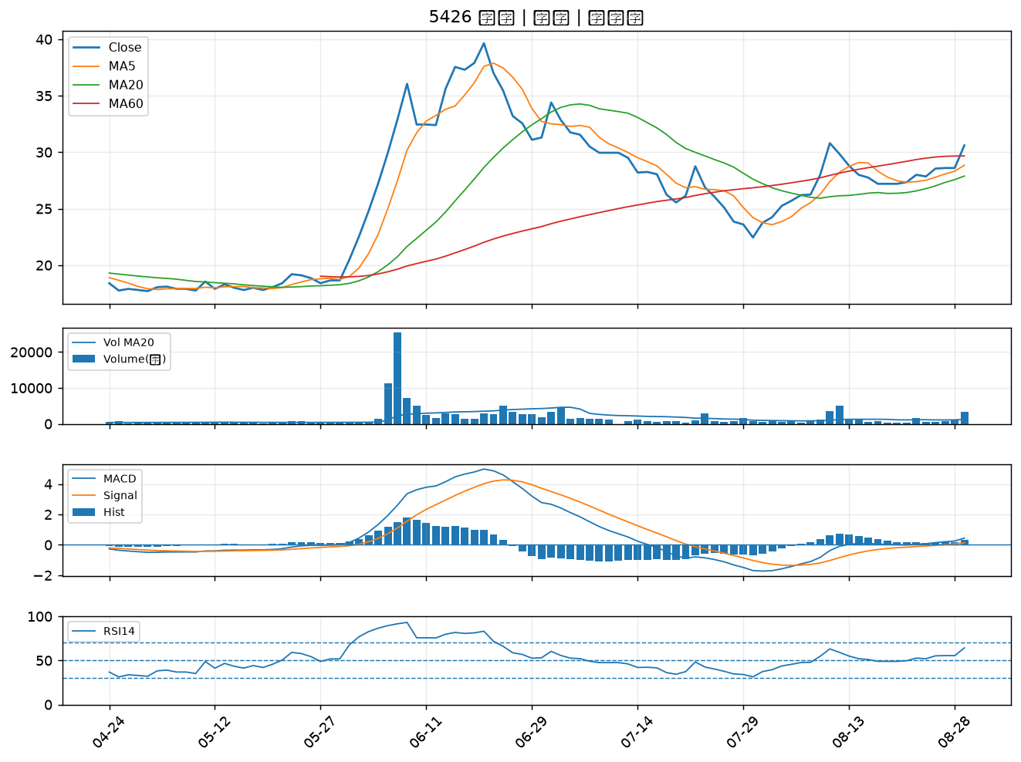

2033 佳大｜B級
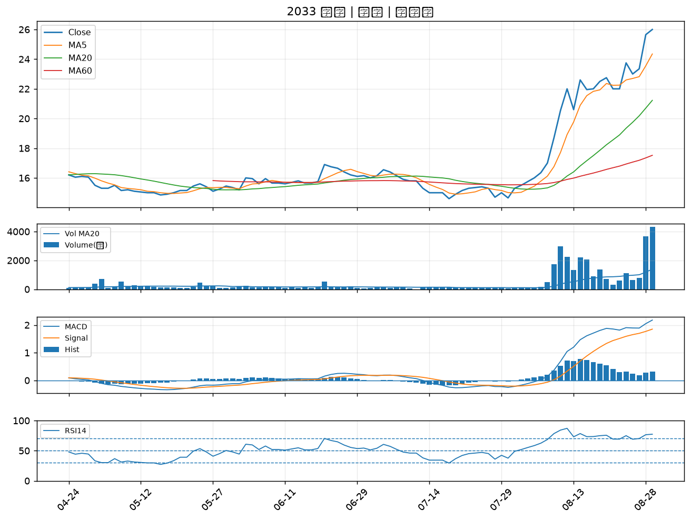

6173 信昌電｜B級

